계산기
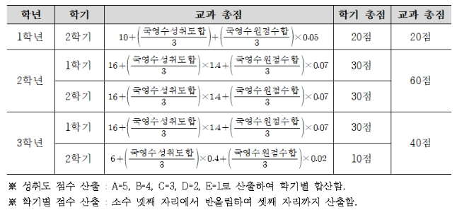
2027학년도 내신 교과 점수 계산기 (국어·영어·수학)
성취도 환산: A=5, B=4, C=3, D=2, E=1 / 학기 점수는 소수 셋째 자리까지 반올림됩니다.

입력 상태 | 일부 학기만 입력됨 |  | 최종 교과 총점 |  |  | 총 만점 | 120.000

학년 | 학기 | 국어 성취도 | 영어 성취도 | 수학 성취도 | 국어 원점수 | 영어 원점수 | 수학 원점수 | 학기 점수
1학년 | 2학기
2학년 | 1학기
2학년 | 2학기
3학년 | 1학기
3학년 | 2학기
사용 팁: 파란색 칸만 입력하면 나머지는 자동 계산됩니다. 성취도는 드롭다운으로 선택할 수 있습니다.

